상품제안서
락앤락 키링 트라이탄 보틀 350/500ml | 상품코드: S45738

 |  |  |  |  |  |  | 02-713-8555 | www.synergygift.co.kr
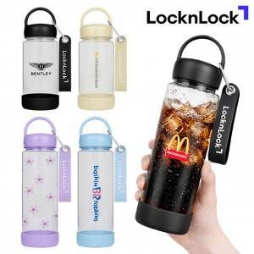

【상세/제작정보】

【인쇄/포장옵션】 | 실크, 풀칼라 / 포장지포장

【공급단가】 | 수량 | 50~ | 100~ | 300~ | 1,000~ | 5,000~
*VAT별도 | 350ml | 4,330원 | 4,160원 | 3,960원 | 3,800원 | 3,670원
 | 500ml | 4,590원 | 4,410원 | 4,200원 | 4,030원 | 3,890원

【상품 URL】 | https://www.synergygift.co.kr:443/src/goods_detail.php?gdno=45738

